Time Series
Marketing Mix Modeling - Time Series

Curvas de sazonalidade
Sazonalidade aditiva sem tendência
Sazonalidade aditiva com tendência

Sazonalidade multiplicativa sem tendência
Sazonalidade multiplicativa com tendência

Modelos
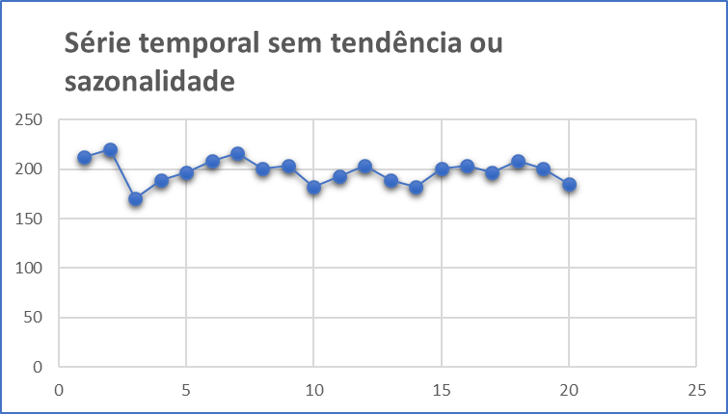
Métodos de Previsão através de Modelos com Nenhuma Tendência ou Sazonalidade

1. | Média Móvel Simples (MMS)
 |  | Indicado para previsões de curto prazo onde as componentes de tendência e sazonalidade são inexistentes ou possam ser desprezadas.

2. | Média Móvel Ponderada (WMA)
 |  | Cada observação é ponderada igualmente e as observações mais recentes carregam pesos maiores na média.

3. | Suavização Exponencial Simples
 |  | A suavização exponencial atribui pesos decrescendo exponencialmente. Ou seja, para as observações recentes são dadas relativamente mais peso na previsão do que as observações mais antigas.

Base Original
Base Fusca

$${MMM}_{Fusca}=FCBK+PROG+YOUTUBE+UOL+OUTROS$$
 | Investimento |  |  |  |  | Leads
Month | Facebook | Programática | Youtube | UOL | Outros | Facebook | Programática | Youtube | UOL | Outros
Jan-16 | R$60,474 | R$143,334 | R$29,417 | R$22,211 | R$15,006 | 1,761 | 183 | 114 | 20 | 209

Feb-16 | R$52,028 | R$122,356 | R$12,345 | R$14,119 | R$30,012 | 1,909 | 209 | 26 | 25 | 446
Mar-16 | R$228,512 | R$377,200 | R$82,119 | R$49,563 | R$17,006 | 1,791 | 50 | 101 | 23 | 557
Apr-16 | R$81,396 | R$347,616 | R$107,649 | R$63,147 | R$81,792 | 2,468 | 282 | 35 | 32 | 708
May-16 | R$145,989 | R$330,061 | R$10,579 | R$52,894 | R$95,210 | 2,874 | 252 | 36 | 32 | 400
Jun-16 | R$189,698 | R$391,937 | R$65,454 | R$50,560 | R$86,226 | 3,872 | 298 | 99 | 41 | 654
Jul-16 | R$142,408 | R$374,759 | R$96,845 | R$58,088 | R$77,418 | 1,508 | 40 | 40 | 17 | 405
Aug-16 | R$117,148 | R$355,391 | R$38,172 | R$61,864 | R$85,557 | 1,966 | 176 | 25 | 21 | 332
Sep-16 | R$190,300 | R$440,364 | R$9,436 | R$51,900 | R$94,364 | 1,594 | 137 | 23 | 17 | 507
Oct-16 | R$113,164 | R$351,405 | R$25,167 | R$43,677 | R$62,188 | 2,053 | 125 | 125 | 21 | 179
Nov-16 | R$61,327 | R$186,048 | R$23,428 | R$32,386 | R$41,344 | 1,315 | 81 | 81 | 14 | 132
Dec-16 | R$55,284 | R$194,153 | R$23,529 | R$19,909 | R$36,198 | 900 | 17 | 17 | 5 | 4
Jan-17 | R$171,075 | R$436,082 | R$41,919 | R$39,475 | R$76,506 | 1,963 | 136 | 27 | 25 | 574
Feb-17 | R$208,995 | R$491,499 | R$3,223 | R$56,716 | R$166,924 | 2,682 | 101 | 34 | 31 | 506
Mar-17 | R$328,436 | R$618,042 | R$33,521 | R$45,935 | R$58,350 | 1,505 | 57 | 38 | 16 | 289
Apr-17 | R$53,297 | R$254,392 | R$23,625 | R$34,653 | R$80,334 | 2,141 | 76 | 102 | 24 | 205
May-17 | R$79,562 | R$217,750 | R$19,891 | R$30,359 | R$71,187 | 2,831 | 77 | 77 | 32 | 810
Jun-17 | R$74,537 | R$209,375 | R$38,316 | R$33,709 | R$62,812 | 1,889 | 180 | 112 | 18 | 49

Outliers
Base com ajuste de outliers

$${MMM}_{Fusca}=FCBK+PROG+YOUTUBE+UOL+OUTROS$$
 | Investimento |  |  |  |  | Leads
Month | Facebook | Programática | Youtube | UOL | Outros | Facebook | Programática | Youtube | UOL | Outros
Jan-16 | R$60,474 | R$143,334 | R$29,417 | R$22,211 | R$15,006 | 1,761 | 183 | 114 | 20 | 209
Feb-16 | R$52,028 | R$122,356 | R$12,345 | R$14,119 | R$30,012 | 1,909 | 209 | 26 | 25 | 446
Mar-16 | R$228,512 | R$377,200 | R$82,119 | R$49,563 | R$17,006 | 1,791 | 50 | 101 | 23 | 557
Apr-16 | R$81,396 | R$347,616 | R$107,649 | R$63,147 | R$81,792 | 2,468 | 282 | 35 | 32 | 708
May-16 | R$145,989 | R$330,061 | R$10,579 | R$52,894 | R$95,210 | 2,874 | 252 | 36 | 32 | 400
Jun-16 | R$189,698 | R$391,937 | R$65,454 | R$50,560 | R$86,226 | 3,872 | 298 | 99 | 41 | 654
Jul-16 | R$142,408 | R$374,759 | R$96,845 | R$58,088 | R$77,418 | 1,508 | 40 | 40 | 17 | 405
Aug-16 | R$117,148 | R$355,391 | R$38,172 | R$61,864 | R$85,557 | 1,966 | 176 | 25 | 21 | 332
Sep-16 | R$190,300 | R$440,364 | R$9,436 | R$51,900 | R$94,364 | 1,594 | 137 | 23 | 17 | 507
Oct-16 | R$113,164 | R$351,405 | R$25,167 | R$43,677 | R$62,188 | 2,053 | 125 | 125 | 21 | 179
Nov-16 | R$61,327 | R$186,048 | R$23,428 | R$32,386 | R$41,344 | 1,315 | 81 | 81 | 14 | 132
Dec-16 | R$55,284 | R$194,153 | R$23,529 | R$19,909 | R$36,198 | 2,110 | 124 | 65 | 23 | 387
Jan-17 | R$171,075 | R$436,082 | R$41,919 | R$39,475 | R$76,506 | 1,963 | 136 | 27 | 25 | 574
Feb-17 | R$208,995 | R$491,499 | R$3,223 | R$56,716 | R$166,924 | 2,682 | 101 | 34 | 31 | 506
Mar-17 | R$328,436 | R$618,042 | R$33,521 | R$45,935 | R$58,350 | 1,505 | 57 | 38 | 16 | 289
Apr-17 | R$53,297 | R$254,392 | R$23,625 | R$34,653 | R$80,334 | 2,141 | 76 | 102 | 24 | 205
May-17 | R$79,562 | R$217,750 | R$19,891 | R$30,359 | R$71,187 | 2,831 | 77 | 77 | 32 | 810
Jun-17 | R$74,537 | R$209,375 | R$38,316 | R$33,709 | R$62,812 | 1,889 | 180 | 112 | 18 | 49

Base Formatada
Base Fusca

$${MMM}_{Fusca}=FCBK+PROG+YOUTUBE+UOL+OUTROS$$
Month | Site | Investimento | Leads
Jan-16 | Facebook | R$60,474 | 1,761
Feb-16 | Facebook | R$52,028 | 1,909
Mar-16 | Facebook | R$228,512 | 1,791
Apr-16 | Facebook | R$81,396 | 2,468
May-16 | Facebook | R$145,989 | 2,874
Jun-16 | Facebook | R$189,698 | 3,872
Jul-16 | Facebook | R$142,408 | 1,508
Aug-16 | Facebook | R$117,148 | 1,966
Sep-16 | Facebook | R$190,300 | 1,594
Oct-16 | Facebook | R$113,164 | 2,053
Nov-16 | Facebook | R$61,327 | 1,315
Dec-16 | Facebook | R$55,284 | 2,110
Jan-17 | Facebook | R$171,075 | 1,963
Feb-17 | Facebook | R$208,995 | 2,682
Mar-17 | Facebook | R$328,436 | 1,505
Apr-17 | Facebook | R$53,297 | 2,141
May-17 | Facebook | R$79,562 | 2,831
Jun-17 | Facebook | R$74,537 | 1,889
Jan-16 | Programática | R$143,334 | 183
Feb-16 | Programática | R$122,356 | 209
Mar-16 | Programática | R$377,200 | 50
Apr-16 | Programática | R$347,616 | 282
May-16 | Programática | R$330,061 | 252
Jun-16 | Programática | R$391,937 | 298
Jul-16 | Programática | R$374,759 | 40
Aug-16 | Programática | R$355,391 | 176
Sep-16 | Programática | R$440,364 | 137
Oct-16 | Programática | R$351,405 | 125
Nov-16 | Programática | R$186,048 | 81
Dec-16 | Programática | R$194,153 | 124
Jan-17 | Programática | R$436,082 | 136
Feb-17 | Programática | R$491,499 | 101
Mar-17 | Programática | R$618,042 | 57
Apr-17 | Programática | R$254,392 | 76
May-17 | Programática | R$217,750 | 77
Jun-17 | Programática | R$209,375 | 180
Jan-16 | Youtube | R$29,417 | 114
Feb-16 | Youtube | R$12,345 | 26
Mar-16 | Youtube | R$82,119 | 101
Apr-16 | Youtube | R$107,649 | 35
May-16 | Youtube | R$10,579 | 36
Jun-16 | Youtube | R$65,454 | 99
Jul-16 | Youtube | R$96,845 | 40
Aug-16 | Youtube | R$38,172 | 25
Sep-16 | Youtube | R$9,436 | 23
Oct-16 | Youtube | R$25,167 | 125
Nov-16 | Youtube | R$23,428 | 81
Dec-16 | Youtube | R$23,529 | 65
Jan-17 | Youtube | R$41,919 | 27
Feb-17 | Youtube | R$3,223 | 34
Mar-17 | Youtube | R$33,521 | 38
Apr-17 | Youtube | R$23,625 | 102
May-17 | Youtube | R$19,891 | 77
Jun-17 | Youtube | R$38,316 | 112
Jan-16 | UOL | R$22,211 | 20
Feb-16 | UOL | R$14,119 | 25
Mar-16 | UOL | R$49,563 | 23
Apr-16 | UOL | R$63,147 | 32
May-16 | UOL | R$52,894 | 32
Jun-16 | UOL | R$50,560 | 41
Jul-16 | UOL | R$58,088 | 17
Aug-16 | UOL | R$61,864 | 21
Sep-16 | UOL | R$51,900 | 17
Oct-16 | UOL | R$43,677 | 21
Nov-16 | UOL | R$32,386 | 14
Dec-16 | UOL | R$19,909 | 23
Jan-17 | UOL | R$39,475 | 25
Feb-17 | UOL | R$56,716 | 31
Mar-17 | UOL | R$45,935 | 16
Apr-17 | UOL | R$34,653 | 24
May-17 | UOL | R$30,359 | 32
Jun-17 | UOL | R$33,709 | 18
Jan-16 | Outros | R$15,006 | 209
Feb-16 | Outros | R$30,012 | 446
Mar-16 | Outros | R$17,006 | 557
Apr-16 | Outros | R$81,792 | 708
May-16 | Outros | R$95,210 | 400
Jun-16 | Outros | R$86,226 | 654
Jul-16 | Outros | R$77,418 | 405
Aug-16 | Outros | R$85,557 | 332
Sep-16 | Outros | R$94,364 | 507
Oct-16 | Outros | R$62,188 | 179
Nov-16 | Outros | R$41,344 | 132
Dec-16 | Outros | R$36,198 | 387
Jan-17 | Outros | R$76,506 | 574
Feb-17 | Outros | R$166,924 | 506
Mar-17 | Outros | R$58,350 | 289
Apr-17 | Outros | R$80,334 | 205
May-17 | Outros | R$71,187 | 810
Jun-17 | Outros | R$62,812 | 49

Pivot Table
Análise Exploratória
Curvas de sazonalidade
Site | (Tudo)

ROI
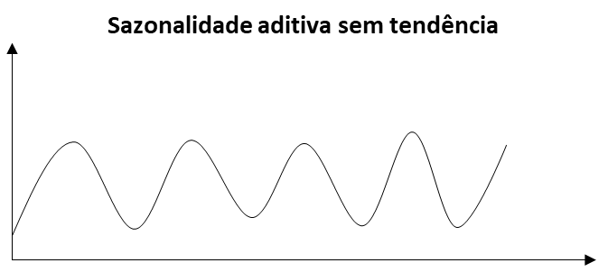
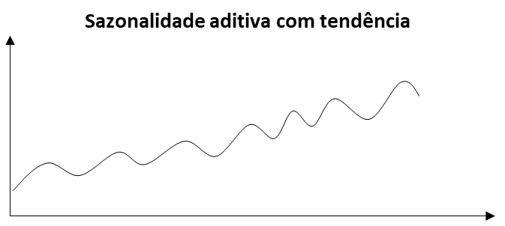
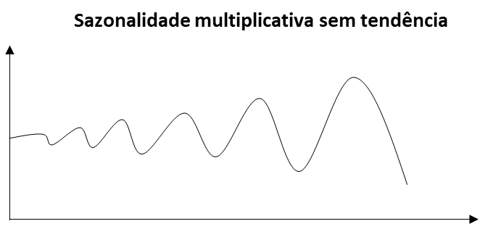
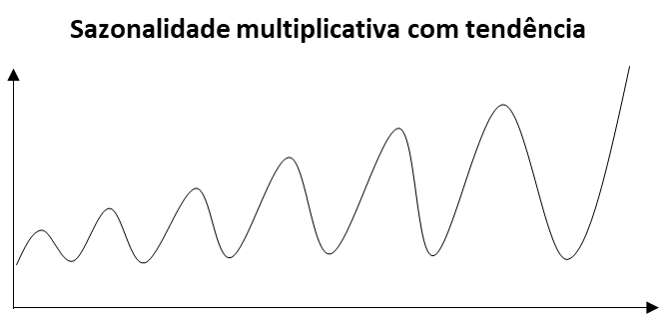
1
2
3
4
Rótulos de Linha | Soma de ROI
2016 | 0.49%
jan | 0.85%
fev | 1.13%
mar | 0.33%
abr | 0.52%
mai | 0.57%
jun | 0.63%
jul | 0.27%
ago | 0.38%
set | 0.29%
out | 0.42%
nov | 0.47%
dez | 0.82%
2017 | 0.41%
jan | 0.36%
fev | 0.36%
mar | 0.18%
abr | 0.57% |  | Curva
mai | 0.91% | Facebook | 3
jun | 0.54% | Programática | 1
Total Geral | 0.46% | Youtube | 1
 |  | UOL | 4
 |  | Outros | 3

Regressão
Marketing Mix Modeling - Fusca

 | Investimento |  |  |  |  |  | Leads
Month | Facebook | Programática | Youtube | UOL | Outros | Off-line | Total | Previsão |  |  | Coeficientes |  | RESUMO DOS RESULTADOS
Jan-16 | R$60,474 | R$143,334 | R$29,417 | R$22,211 | R$15,006 | 1 | 2,287 | 2,396 |  | Interseção | 1185.6782861
Feb-16 | R$52,028 | R$122,356 | R$12,345 | R$14,119 | R$30,012 | 1 | 2,615 | 2,506 |  | Facebook | 0.010810674904 |  | Estatística de regressão
Mar-16 | R$228,512 | R$377,200 | R$82,119 | R$49,563 | R$17,006 | 0 | 2,523 | 2,630 |  | Programática | -0.0078652086603 |  | R múltiplo | 0.70563538773
Apr-16 | R$81,396 | R$347,616 | R$107,649 | R$63,147 | R$81,792 | 0 | 3,526 | 3,189 |  | Youtube | 0.012131699545 |  | R-Quadrado | 0.49792130042
May-16 | R$145,989 | R$330,061 | R$10,579 | R$52,894 | R$95,210 | 0 | 3,593 | 3,032 |  | UOL | 0.011365984175 |  | R-quadrado ajustado | 0.16320216736
Jun-16 | R$189,698 | R$391,937 | R$65,454 | R$50,560 | R$86,226 | 0 | 4,964 | 3,455 |  | Outros | 0.022416692466 |  | Erro padrão | 843.80622612
Jul-16 | R$142,408 | R$374,759 | R$96,845 | R$58,088 | R$77,418 | 0 | 2,010 | 3,348 |  | Off-line | 737.70257589 |  | Observações | 16
Aug-16 | R$117,148 | R$355,391 | R$38,172 | R$61,864 | R$85,557 | 0 | 2,520 | 2,741
Sep-16 | R$190,300 | R$440,364 | R$9,436 | R$51,900 | R$94,364 | 0 | 2,277 | 2,599 |  |  |  |  | ANOVA
Oct-16 | R$113,164 | R$351,405 | R$25,167 | R$43,677 | R$62,188 | 0 | 2,504 | 1,841 |  |  |  |  |  | gl | SQ | MQ | F | F de significação
Nov-16 | R$61,327 | R$186,048 | R$23,428 | R$32,386 | R$41,344 | 0 | 1,624 | 1,964 |  |  |  |  | Regressão | 6 | 6355019.2249 | 1059169.8708 | 1.4875794397 | 0.28406302803
Dec-16 | R$55,284 | R$194,153 | R$23,529 | R$19,909 | R$36,198 | 0 | 943 | 1,579 |  |  |  |  | Resíduo | 9 | 6408080.5251 | 712008.94723
Jan-17 | R$171,075 | R$436,082 | R$41,919 | R$39,475 | R$76,506 | 0 | 2,726 | 2,277 |  |  |  |  | Total | 15 | 12763099.75
Feb-17 | R$208,995 | R$491,499 | R$3,223 | R$56,716 | R$166,924 | 0 | 3,352 | 4,005
Mar-17 | R$328,436 | R$618,042 | R$33,521 | R$45,935 | R$58,350 | 0 | 1,905 | 2,112 |  | Teste (ROI) |  |  |  | Coeficientes | Erro padrão | Stat t | valor-P | 95% inferiores | 95% superiores | Inferior 95,0% | Superior 95,0%
Apr-17 | R$53,297 | R$254,392 | R$23,625 | R$34,653 | R$80,334 | 0 | 2,549 | 2,242 |  | Realizado | Previsto | Variação | Interseção | 1185.6782861 | 1100.6522621 | 1.0772505785 | 0.30939449776 | -1304.1701124 | 3675.5266847 | -1304.1701124 | 3675.5266847
May-17 | R$79,562 | R$217,750 | R$19,891 | R$30,359 | R$71,187 | 1 | 3,826 | 3,253 |  | 0.91% | 0.78% | 0,14 p.p | Facebook | 0.010810674904 | 0.0090334801797 | 1.1967342252 | 0.26198215736 | -0.0096244769899 | 0.031245826797 | -0.0096244769899 | 0.031245826797
Jun-17 | R$74,537 | R$209,375 | R$38,316 | R$33,709 | R$62,812 | 0 | 2,249 | 2,601 |  | 0.54% | 0.62% | 0,08 p.p | Programática | -0.0078652086603 | 0.0067102229067 | -1.1721233064 | 0.27123939709 | -0.023044787473 | 0.0073143701519 | -0.023044787473 | 0.0073143701519
Jul-17 | R$404,843 | R$230,984 | R$20,250 | R$70,031 | R$153,174 | 1 |  | 8,959 |  |  |  |  | Youtube | 0.012131699545 | 0.010654452707 | 1.1386506542 | 0.28424944369 | -0.011970346961 | 0.036233746051 | -0.011970346961 | 0.036233746051
Aug-17 | R$386,970 | R$223,027 | R$20,250 | R$21,919 | R$150,892 | 1 |  | 8,230 |  |  |  |  | UOL | 0.011365984175 | 0.032556827807 | 0.34911215067 | 0.73503390841 | -0.062282677048 | 0.085014645397 | -0.062282677048 | 0.085014645397
 |  |  |  |  |  |  |  |  |  |  |  |  | Outros | 0.022416692466 | 0.011863178134 | 1.8896026185 | 0.091394229634 | -0.004419680924 | 0.049253065855 | -0.004419680924 | 0.049253065855
Share | JULHO | AGOSTO |  |  |  |  | Total | Previsão | Variação |  |  |  | Off-line | 737.70257589 | 931.92572255 | 0.79158945616 | 0.44895883724 | -1370.4598726 | 2845.8650243 | -1370.4598726 | 2845.8650243
Fusca | 30% | 30% |  |  |  |  | 47,993 | 47,772 | 0.5% | Base
 |  |  |  |  |  |  | 6,075 | 5,854 | 3.6% | Teste

MMS
Média Móvel Simples

ROI
 | ROI
Jan-16 | 0.85%
Feb-16 | 1.13%
Mar-16 | 0.33%
Apr-16 | 0.52%
May-16 | 0.57%
Jun-16 | 0.63%
Jul-16 | 0.27%
Aug-16 | 0.38%
Sep-16 | 0.29%
Oct-16 | 0.42%
Nov-16 | 0.47%
Dec-16 | 0.82%
Jan-17 | 0.36%
Feb-17 | 0.36%
Mar-17 | 0.18%
Apr-17 | 0.57%
May-17 | 0.91%
Jun-17 | 0.54%
Jul-17
Aug-17
Data | ROI | Previsto | erro absoluto | erro quadrático | Média (Erro ABS) = | 0.0024700
Jan-16 | 0.85% |  |  |  | Média (Erro^2) = | 0.0000091
Feb-16 | 1.13%
Mar-16 | 0.33% |  |  |  | Previsão
Apr-16 | 0.52% | 0.77% | 0.0025 | 0.000006 | Realizado = | 0.54%
May-16 | 0.57% | 0.66% | 0.0010 | 0.000001 | Estimado = | 0.55%
Jun-16 | 0.63% | 0.47% | 0.0016 | 0.000003 | Variação = | 0,02 p.p
Jul-16 | 0.27% | 0.57% | 0.0030 | 0.000009
Aug-16 | 0.38% | 0.49% | 0.0011 | 0.000001
Sep-16 | 0.29% | 0.43% | 0.0014 | 0.000002
Oct-16 | 0.42% | 0.31% | 0.0011 | 0.000001
Nov-16 | 0.47% | 0.36% | 0.0011 | 0.000001
Dec-16 | 0.82% | 0.39% | 0.0043 | 0.000018
Jan-17 | 0.36% | 0.57% | 0.0022 | 0.000005
Feb-17 | 0.36% | 0.55% | 0.0019 | 0.000004
Forecasting
 | Realizado | Previsto
Apr-16 | 0.52% | 0.77%
May-16 | 0.57% | 0.66%
Jun-16 | 0.63% | 0.47%
Jul-16 | 0.27% | 0.57%
Aug-16 | 0.38% | 0.49%
Sep-16 | 0.29% | 0.43%
Oct-16 | 0.42% | 0.31%
Nov-16 | 0.47% | 0.36%
Dec-16 | 0.82% | 0.39%
Jan-17 | 0.36% | 0.57%
Feb-17 | 0.36% | 0.55%
Mar-17 | 0.18% | 0.51%
Apr-17 | 0.57% | 0.30%
May-17 | 0.91% | 0.37%
Jun-17 | 0.54% | 0.55%
Jul-17 |  | 0.67%
Mar-17 | 0.18% | 0.51% | 0.0034 | 0.000011 | Teste dos modelos
Apr-17 | 0.57% | 0.30% | 0.0027 | 0.000007 | Realizado | MMS | Regressão
May-17 | 0.91% | 0.37% | 0.0054 | 0.000030 | 0.91% | 0,54 p.p | 0,14 p.p
Jun-17 | 0.54% | 0.55% | 0.0002 | 0.000000 | 0.54% | 0,02 p.p | 0,08 p.p
Jul-17 |  | 0.67% | 0.0067 | 0.000045
Aug-17 |  | 0.73%

WMA
Média Móvel Ponderada

roi
 | ROI
Jan-16 | 0.85%
Feb-16 | 1.13%
Mar-16 | 0.33%
Apr-16 | 0.52%
May-16 | 0.57%
Jun-16 | 0.63%
Jul-16 | 0.27%
Aug-16 | 0.38%
Sep-16 | 0.29%
Oct-16 | 0.42%
Nov-16 | 0.47%
Dec-16 | 0.82%
Jan-17 | 0.36%
Feb-17 | 0.36%
Mar-17 | 0.18%
Apr-17 | 0.57%
May-17 | 0.91%
Jun-17 | 0.54%
Jul-17
Aug-17
Data | ROI | Previsto | erro absoluto | erro quadrático | Média (Erro ABS) = | 0.002151
Jan-16 | 0.85% |  |  |  | Média (Erro^2) = | 0.000008
Feb-16 | 1.13%
Mar-16 | 0.33% |  |  |  | Previsão
Apr-16 | 0.52% | 0.52% | 0.0000 | 0.000000 | Realizado = | 0.54%
May-16 | 0.57% | 0.57% | 0.0000 | 0.000000 | Estimado = | 0.77%
Jun-16 | 0.63% | 0.53% | 0.0010 | 0.000001 | Variação = | 0,23 p.p
Jul-16 | 0.27% | 0.61% | 0.0034 | 0.000012
Aug-16 | 0.38% | 0.36% | 0.0002 | 0.000000 | Pesos
Sep-16 | 0.29% | 0.40% | 0.0011 | 0.000001 | W1 = | 0.73
Oct-16 | 0.42% | 0.30% | 0.0012 | 0.000001 | W2 = | 0.15
Nov-16 | 0.47% | 0.40% | 0.0008 | 0.000001 | W3 = | 0.12
Dec-16 | 0.82% | 0.44% | 0.0038 | 0.000015 | Soma = | 1.00
Jan-17 | 0.36% | 0.72% | 0.0036 | 0.000013
Feb-17 | 0.36% | 0.44% | 0.0008 | 0.000001
Forecasting
 | Realizado | Previsto
Apr-16 | 0.52% | 0.52%
May-16 | 0.57% | 0.57%
Jun-16 | 0.63% | 0.53%
Jul-16 | 0.27% | 0.61%
Aug-16 | 0.38% | 0.36%
Sep-16 | 0.29% | 0.40%
Oct-16 | 0.42% | 0.30%
Nov-16 | 0.47% | 0.40%
Dec-16 | 0.82% | 0.44%
Jan-17 | 0.36% | 0.72%
Feb-17 | 0.36% | 0.44%
Mar-17 | 0.18% | 0.42%
Apr-17 | 0.57% | 0.23%
May-17 | 0.91% | 0.49%
Jun-17 | 0.54% | 0.77%
Jul-17 |  | 0.60%
Mar-17 | 0.18% | 0.42% | 0.0024 | 0.000006 | Teste dos modelos
Apr-17 | 0.57% | 0.23% | 0.0035 | 0.000012 | Realizado | WMA | Regressão
May-17 | 0.91% | 0.49% | 0.0043 | 0.000018 | 0.91% | 0,43 p.p | 0,14 p.p
Jun-17 | 0.54% | 0.77% | 0.0023 | 0.000005 | 0.54% | 0,23 p.p | 0,08 p.p
Jul-17 |  | 0.60% | 0.0060 | 0.000036
Aug-17 |  | 0.19%

EXPONENCIAL
Suavização Exponencial

roi
 | ROI
Jan-16 | 0.85%
Feb-16 | 1.13%
Mar-16 | 0.33%
Apr-16 | 0.52%
May-16 | 0.57%
Jun-16 | 0.63%
Jul-16 | 0.27%
Aug-16 | 0.38%
Sep-16 | 0.29%
Oct-16 | 0.42%
Nov-16 | 0.47%
Dec-16 | 0.82%
Jan-17 | 0.36%
Feb-17 | 0.36%
Mar-17 | 0.18%
Apr-17 | 0.57%
May-17 | 0.91%
Jun-17 | 0.54%
Jul-17
Aug-17
Data | ROI | Previsto | erro absoluto | erro quadrático | Média (Erro ABS) = | 0.002137
Jan-16 | 0.85% | 0.85% |  |  | Média (Erro^2) = | 0.000007
Feb-16 | 1.13% | 0.85%
Mar-16 | 0.33% | 1.01% |  |  | Previsão
Apr-16 | 0.52% | 0.63% | 0.0011 | 0.000001 | Realizado = | 0.54%
May-16 | 0.57% | 0.57% | 0.0000 | 0.000000 | Estimado = | 0.71%
Jun-16 | 0.63% | 0.57% | 0.0007 | 0.000000 | Variação = | 0,17 p.p
Jul-16 | 0.27% | 0.60% | 0.0034 | 0.000011
Aug-16 | 0.38% | 0.42% | 0.0003 | 0.000000 | alfa = | 0.562
Sep-16 | 0.29% | 0.40% | 0.0011 | 0.000001
Oct-16 | 0.42% | 0.34% | 0.0008 | 0.000001
Nov-16 | 0.47% | 0.38% | 0.0009 | 0.000001
Dec-16 | 0.82% | 0.43% | 0.0039 | 0.000015
Jan-17 | 0.36% | 0.65% | 0.0030 | 0.000009
Feb-17 | 0.36% | 0.49% | 0.0012 | 0.000002
Forecasting
 | Realizado | Previsto
Apr-16 | 0.52% | 0.63%
May-16 | 0.57% | 0.57%
Jun-16 | 0.63% | 0.57%
Jul-16 | 0.27% | 0.60%
Aug-16 | 0.38% | 0.42%
Sep-16 | 0.29% | 0.40%
Oct-16 | 0.42% | 0.34%
Nov-16 | 0.47% | 0.38%
Dec-16 | 0.82% | 0.43%
Jan-17 | 0.36% | 0.65%
Feb-17 | 0.36% | 0.49%
Mar-17 | 0.18% | 0.42%
Apr-17 | 0.57% | 0.28%
May-17 | 0.91% | 0.44%
Jun-17 | 0.54% | 0.71%
Jul-17 |  | 0.61%
Mar-17 | 0.18% | 0.42% | 0.0024 | 0.000006 | Teste dos modelos
Apr-17 | 0.57% | 0.28% | 0.0029 | 0.000008 | Realizado | WMA | Regressão
May-17 | 0.91% | 0.44% | 0.0047 | 0.000022 | 0.91% | 0,47 p.p | 0,14 p.p
Jun-17 | 0.54% | 0.71% | 0.0017 | 0.000003 | 0.54% | 0,17 p.p | 0,08 p.p
Jul-17 |  | 0.61% | 0.0061 | 0.000037
Aug-17 |  | 0.27%

EXPONENCIAL (2)
Suavização Exponencial

roi
 | ROI
Jan-16 | 0.85%
Feb-16 | 1.13%
Mar-16 | 0.33%
Apr-16 | 0.52%
May-16 | 0.57%
Jun-16 | 0.63%
Jul-16 | 0.27%
Aug-16 | 0.38%
Sep-16 | 0.29%
Oct-16 | 0.42%
Nov-16 | 0.47%
Dec-16 | 1.11%
Jan-17 | 0.36%
Feb-17 | 0.36%
Mar-17 | 0.18%
Apr-17 | 0.57%
May-17 | 0.91%
Jun-17 | 0.54%
Jul-17
Aug-17
Data | ROI | Previsto | erro absoluto | erro quadrático | Média (Erro ABS) = | 0.002412
Jan-16 | 0.85% | 0.85% |  |  | Média (Erro^2) = | 0.000010
Feb-16 | 1.13% | 0.85%
Mar-16 | 0.33% | 0.94% |  |  | Previsão
Apr-16 | 0.52% | 0.74% | 0.0022 | 0.000005 | Realizado = | 0.54%
May-16 | 0.57% | 0.67% | 0.0010 | 0.000001 | Estimado = | 0.60%
Jun-16 | 0.63% | 0.63% | 0.0000 | 0.000000 | Variação = | 0,07 p.p
Jul-16 | 0.27% | 0.63% | 0.0037 | 0.000013
Aug-16 | 0.38% | 0.51% | 0.0013 | 0.000002 | alfa = | 0.331
Sep-16 | 0.29% | 0.47% | 0.0018 | 0.000003
Oct-16 | 0.42% | 0.41% | 0.0001 | 0.000000
Nov-16 | 0.47% | 0.41% | 0.0006 | 0.000000
Dec-16 | 1.11% | 0.43% | 0.0068 | 0.000047
Jan-17 | 0.36% | 0.66% | 0.0030 | 0.000009
Feb-17 | 0.36% | 0.56% | 0.0020 | 0.000004
Forecasting
 | Realizado | Previsto
Apr-16 | 0.52% | 0.74%
May-16 | 0.57% | 0.67%
Jun-16 | 0.63% | 0.63%
Jul-16 | 0.27% | 0.63%
Aug-16 | 0.38% | 0.51%
Sep-16 | 0.29% | 0.47%
Oct-16 | 0.42% | 0.41%
Nov-16 | 0.47% | 0.41%
Dec-16 | 1.11% | 0.43%
Jan-17 | 0.36% | 0.66%
Feb-17 | 0.36% | 0.56%
Mar-17 | 0.18% | 0.49%
Apr-17 | 0.57% | 0.39%
May-17 | 0.91% | 0.45%
Jun-17 | 0.54% | 0.60%
Jul-17 |  | 0.58%
Mar-17 | 0.18% | 0.49% | 0.0032 | 0.000010 | Teste dos modelos
Apr-17 | 0.57% | 0.39% | 0.0018 | 0.000003 | Realizado | WMA | Regressão
May-17 | 0.91% | 0.45% | 0.0046 | 0.000022 | 0.91% | 0,46 p.p | 0,14 p.p
Jun-17 | 0.54% | 0.60% | 0.0007 | 0.000000 | 0.54% | 0,07 p.p | 0,08 p.p
Jul-17 |  | 0.58% | 0.0058 | 0.000034
Aug-17 |  | 0.39%

